상품제안서
인투스킨 핸드크림 홀리데이 세트 50ml | 상품코드: S09973

 |  |  |  |  |  |  | 02-713-8555 | www.synergygift.co.kr
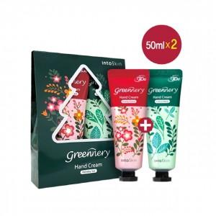

【상세/제작정보】

【인쇄/포장옵션】 | 스티커 / 포장불가능

【공급단가】 | 수량 | 100~ | 300~ | 500~ | 1,000~ | 3,000~
*VAT별도 | 단가 | 4,590원 | 4,420원 | 4,250원 | 4,080원 | 3,970원

【상품 URL】 | https://www.synergygift.co.kr:443/src/goods_detail.php?gdno=17313

